画面詳細
プロジェクト名 |  |  | システム名 |  | 画面レイアウト設計書 |  |  |  |  |  |  | 作成者 |  | 作成日 |  | 更新者 |  | 更新日
体験型Java研修 |  |  | LMS学習管理システム |  | 試験プレビュー画面 |  |  |  |  |  |  | 岡野 |  | 2023-10-12

 | 画面イメージ

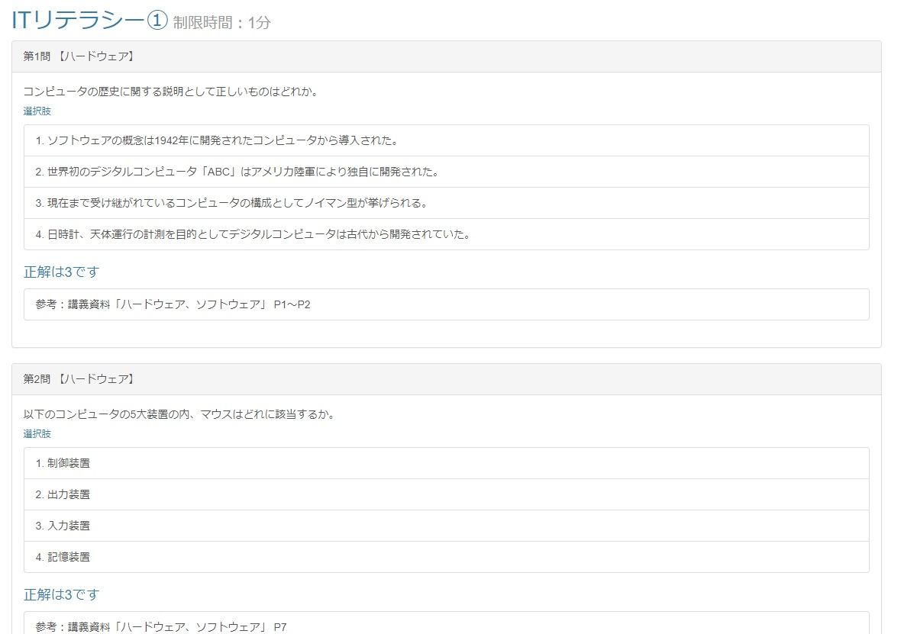
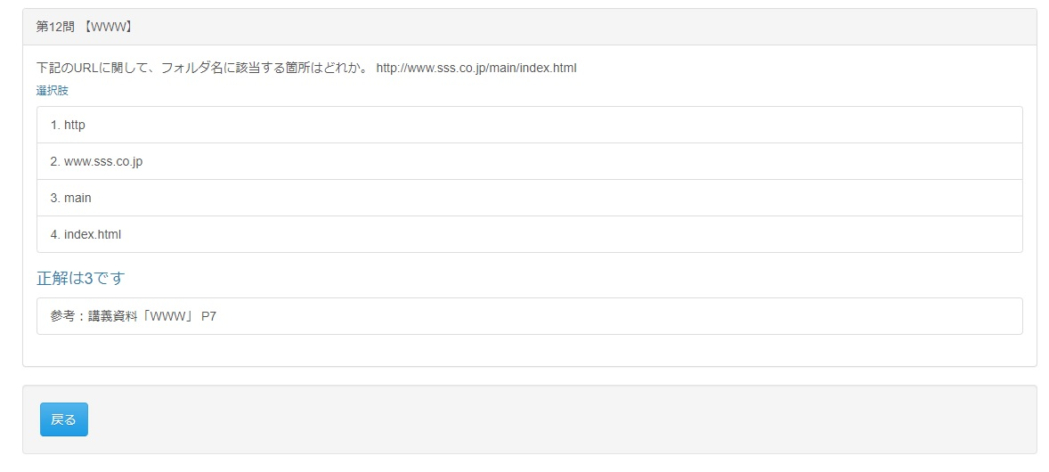

 | 画面表示項目
 | No | 項目名 |  | データ元 |  |  |  |  | 備考 |  |  |  |  |  |  |  | 権限ごとの 表示可否
 |  |  |  | テーブル名 |  |  | フィールド |  |  |  |  |  |  |  |  |  | 受 | 講 | 企 | 管 | 育
 | 試験タイトル
 | 1 | タイトル |  | m_exam |  |  | exam_name |  | 試験名をタイトルとして表示 |  |  |  |  |  |  |  | - | ○ | - | ○
 | 2 | 制限時間 |  | m_exam |  |  | limit_time |  | 試験の制限時間を分単位で『制限時間：○○分』と表示 |  |  |  |  |  |  |  | - | ○ | - | ○
 | 試験問題一覧
 | 3 | 問題タイトル |  | m_genre_detail |  |  | genre_detail_name |  | 第〇問 【試験ジャンル名】 ※問題番号は問題リスト内の順番 |  |  |  |  |  |  |  | - | ○ | - | ○
 | 4 | 問題 |  | m_question |  |  | question |  |  |  |  |  |  |  |  |  | - | ○ | - | ○
 | 5 | 選択肢1 |  | m_question |  |  | choice_1 |  | 1. 選択肢1 |  |  |  |  |  |  |  | - | ○ | - | ○
 | 6 | 選択肢2 |  | m_question |  |  | choice_2 |  | 2. 選択肢2 |  |  |  |  |  |  |  | - | ○ | - | ○
 | 7 | 選択肢3 |  | m_question |  |  | choice_3 |  | 3. 選択肢3 |  |  |  |  |  |  |  | - | ○ | - | ○
 | 8 | 選択肢4 |  | m_question |  |  | choice_4 |  | 4. 選択肢4 |  |  |  |  |  |  |  | - | ○ | - | ○
 | 9 | 模範解答 |  | m_question |  |  | answer_num |  | 『正解は○です』と表示 |  |  |  |  |  |  |  | - | ○ | - | ○
 | 10 | 解説 |  | m_question |  |  | explain |  |  |  |  |  |  |  |  |  | - | ○ | - | ○
 | フッター
 | 11 | 『戻る』ボタン |  | - |  |  | - |  |  |  |  |  |  |  |  |  | - | ○ | - | ○

 | 入力パラメータ
 | No | 項目名 |  | 物理名 |  | コントロール |  | FORMクラスの入力チェック |  |  |  |  | 送信 方法 |  | 備考
 |  |  |  |  |  |  |  | 必須 | 桁数 | 最大値 | 最小値 | その他
 | 『戻る』ボタン押下
 | - | なし |  | - |  | - |  | - | - | - | - | - | -

